상품제안서
[기성] 투포켓 종이화일 (크라프트/포켓 100mm/박인쇄) | 상품코드: S21890

 |  |  |  |  |  |  | 02-713-8555 | www.synergygift.co.kr
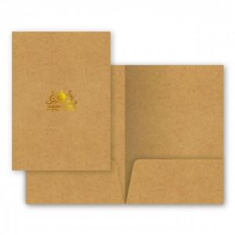

【상세/제작정보】

【인쇄/포장옵션】 | 금박, 은박 / 포장불가능

【공급단가】 | 수량 | 500~ | 1,000~ | 3,000~ | 5,000~ | 10,000~
*VAT별도 | 단가 | 850원 | 690원 | 580원 | 520원 | 490원

【상품 URL】 | https://www.synergygift.co.kr:443/src/goods_detail.php?gdno=21890

